Чек-лист
Чек-лист проверок основной функциональности интернет-приложения https://demowebshop.tricentis.com/

Общие комментарии по проверкам:
При помощи утилиты Object Inspector в DevTools определено, что ряд элементов на главной странице принадлежит к одному и том же классу, поэтому можно объединить их в одни классы эквивалентности и тестировать только по одному элементу из каждой группы:
 | - разделы товаров в каталоге - class top-menu-triangle;
 | - изображения товара - ссылки для перехода к карточке товара - class picture;
 | - названия товара - ссылки для перехода к карточке товара - class product title;
 | - кнопки для добавления товара в корзину - class buttons.

№ | Название проверки | Тест-кейс ID | Результат | Комментарии | Баг-репорт ID
Функциональное тестирование
 | Каталог
1 | Переход к категории товара через верхнее меню категорий |  | PASS
2 | Переход к категории товара через боковое меню категорий |  | PASS
3 | Переход к подкатегории товара через выпадающий список верхнего меню категорий |  | PASS
4 | Переход к подкатегории товара через боковое меню категорий |  | PASS
5 | Сортировка товаров внутри категории по позиции |  | PASS
6 | Сортировка товаров внутри категории по наименованию от A-Z |  | PASS
7 | Сортировка товаров внутри категории по наименованию от Z-A |  | PASS
8 | Сортировка товаров внутри категории по цене по возрастанию |  | PASS
9 | Сортировка товаров внутри категории по цене по убыванию |  | PASS
10 | Сортировка товаров внутри категории по добавлению |  | PASS
11 | Отображение товаров на странице по 4 единицы |  | PASS
12 | Отображение товаров на странице по 8 единиц |  | PASS
13 | Отображение товаров на странице по 12 единиц |  | PASS
14 | Отображение товаров на странице списком |  | PASS
15 | Отображение товаров на странице сеткой |  | PASS
16 | Переход по страницам каталога товаров |  | PASS
17 | Открытие карточки товара из каталога |  | PASS
 | Карточка товара
18 | Добавление товара в корзину из карточки товара |  | FAIL | Не у всех товаров | BR_001
19 | Добавление товара в вишлист из карточки товара |  | FAIL | Не у всех товаров | BR_002
20 | Добавление товара в список сравнения из карточки товара |  | PASS
21 | Добавление отсутствующего товара в список уведомлений о появлении в магазине |  | FAIL | Нет такой функции, хотя список есть в личном кабинете | BR_003
22 | Отправка данных о товаре на e-mail из карточки товара |  | PASS
23 | Отправка данных о товаре в соцсеть из карточки товара |  | PASS
24 | Выбор количества товара при добавлении в корзину/вишлист |  | PASS
25 | Изменение характеристик товара перед добавлением в корзину: размер |  | PASS
26 | Изменение характеристик товара перед добавлением в корзину: цвет |  | PASS | При изменении цвета не меняется изображение товара
27 | Изменение характеристик товара перед добавлением в корзину: комплектация |  | PASS
28 | Пересчёт стоимости товара при изменении комплектации |  | FAIL | Стоимость товара в карточке не меняется при изменении комплектации | BR_004
29 | Переход к отзывам о товаре из карточки товара |  | PASS
30 | Добавление своего отзыва о товаре |  | PASS
31 | Поиск товара по каталогу |  | PASS
 | Корзина
32 | Удаление товаров из корзины |  | PASS
33 | Пересчёт итоговой стоимости после удаления товаров из корзины |  | PASS
34 | Изменение количества товаров в корзине |  | PASS
35 | Пересчёт итоговой стоимости после изменения количества товаров в корзине |  | PASS
36 | Изменение характеристик выбранного товара из корзины |  | PASS
37 | Применение купона |  | - | Недостаточно данных для тестирования
38 | Пересчёт итоговой стоимости после применения купона |  | - | Недостаточно данных для тестирования
39 | Применение подарочного сертификата |  | - | Недостаточно данных для тестирования
40 | Пересчёт итоговой стоимости после применения подарочного сертификата |  | - | Недостаточно данных для тестирования
41 | Расчёт стоимости доставки |  | PASS
42 | Переход к оформлению заказа из корзины |  | PASS
43 | Оформление заказа |  | PASS
44 | Оформление доставки |  | PASS
45 | Оформление оплаты |  | PASS
46 | Регистрация на сайте |  | PASS
 | Личный кабинет
47 | Изменение личных данных: пол |  | PASS
48 | Изменение личных данных: имя |  | PASS
49 | Изменение личных данных: фамилия |  | PASS
50 | Изменение личных данных: e-mail |  | PASS
51 | Изменение личных данных: адрес |  | PASS
52 | Просмотр заказов |  | PASS
53 | Выгрузка счёта по заказу в формате PDF |  | PASS
54 | Распечатка заказа |  | PASS
55 | Просмотр приобретённых цифровых продуктов |  | PASS
56 | Просмотр товаров, включенных в список уведомлений о появлении в магазине |  | - | Невозможно протестировать - см. п.23
57 | Просмотр баланса бонусных баллов |  | PASS
58 | Смена пароля |  | PASS
 | Сравнение товаров
59 | Отображение товаров в списке для сравнения |  | PASS
60 | Удаление товара из списка для сравнения |  | PASS
61 | Очистка списка для сравнения |  | PASS
 | Отзывы о товаре
62 | Отображение отзывов о товаре |  | PASS
63 | Оценка существующих отзывов |  | PASS
 | Вишлист
64 | Отображение товаров в вишлисте |  | PASS
65 | Удаление товара из вишлиста |  | PASS
66 | Добавление товара из вишлиста в корзину |  | PASS
67 | Изменение итоговой стоимости товаров после удаления товара из вишлиста |  | PASS
68 | Изменение итоговой стоимости товаров после изменения количества товаров в вишлисте |  | PASS
69 | Отправка вишлиста по e-mail |  | PASS
70 | Формирование ссылки на вишлист |  | PASS
Кроссбраузерное тестирование
71 | Страница открывается в актуальных браузерах (Chrome, Firefox, Edge, Safari, IE) |  | PASS
72 | Все элементы на странице доступны в актуальных браузерах (Chrome, Firefox, Edge, Safari, IE) |  | PASS
Проверка производительности
73 | Скорость загрузки сайта в пределах допустимых значений |  | FAIL | 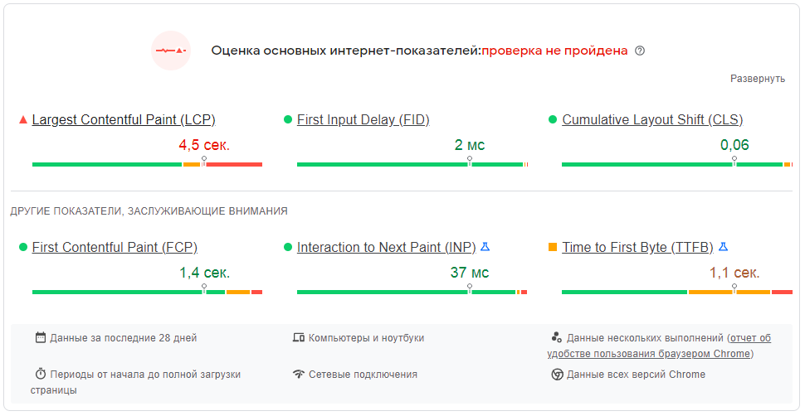 | BR_005
74 | Производительность версии сайта для ПК в пределах допустимых значений |  | PASS
75 | Производительность версии сайта для мобильных устройств в пределах допустимых значений |  | PASS
Проверка совместимости
76 | Разделы сайта из гоизонтального меню сворачиваются в меню гамбургер в версии для мобильных устройств |  | PASS
77 | Корректное отображение сайта на мобильных устройствах |  | PASS

Баг-репорт
Баг-репорт по результатам проверок основной функциональности интернет-приложения https://demowebshop.tricentis.com/

ID | Проект | Версия | Модуль | Название | Автор | Дата создания | Окружение | Сценарий воспроизведения | Воспроизводимость | Критичность | Приоритет | Статус | Ожидаемый результат | Фактический результат | Приложения | Комментарии
BR_001 | https://demowebshop.tricentis.com/ | 1.0 | Карточка товара | Нет кнопки добавления товара в корзину в карточке товара | Губаев А.И. | 2023-01-21 | OS: MS Windows 8.1 Browser: Google Chrome v.108.0.5359.71 | 1. Открыть сайт https://demowebshop.tricentis.com/ 2. Открыть карточку товара из категории HOME / ELECTRONICS / CAMERA, PHOTO | всегда | Critical | High | New | В карточке товара есть кнопка "Add to cart" | В карточке товара нет кнопки "Add to cart" | 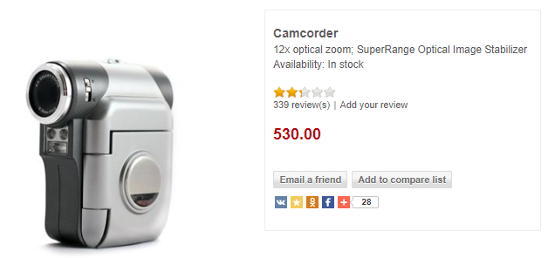 | В карточке товара отмечено, что он есть в наличии
BR_002 | https://demowebshop.tricentis.com/ | 1.0 | Карточка товара | Нет кнопки добавления товара в вишлист | Губаев А.И. | 2023-01-21 | OS: MS Windows 8.1 Browser: Google Chrome v.108.0.5359.71 | 1. Открыть сайт https://demowebshop.tricentis.com/ 2. Открыть карточку товара (например, из категории HOME / ELECTRONICS / CAMERA, PHOTO) | всегда | Major | High | New | В карточке товара есть кнопка "Add to wishlist" | В карточке товара нет кнопки "Add to wishlist" |  | В карточках некоторых товаров есть кнопка "Add to wishlist". Непонятен принцип её появления
BR_003 | https://demowebshop.tricentis.com/ | 1.0 | Карточка товара | Нет кнопки "Уведомить о поступлении товара" в карточке товара, отсутствующего в магазине | Губаев А.И. | 2023-01-21 | OS: MS Windows 8.1 Browser: Google Chrome v.108.0.5359.71 | 1. Открыть сайт https://demowebshop.tricentis.com/ 2. Открыть карточку товара, отсутствующего в магазине (например, HOME / BOOKS / COPY OF COMPUTING AND INTERNET EX) | всегда | Major | Normal | New | В карточке товара есть кнопка "Back In Stock notification" | В карточке товара нет кнопки "Back In Stock notification" | 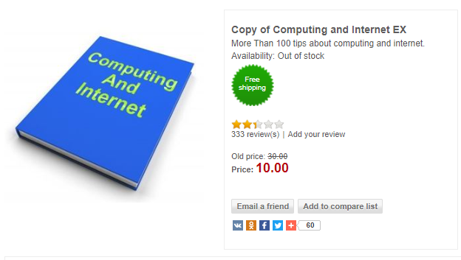 | Сам список уведомлений о поступлении товара есть в личном кабинете, но в карточках товаров нет кнопки о добавлении в этот список
BR_004 | https://demowebshop.tricentis.com/ | 1.0 | Карточка товара | Не происходит пересчёт стоимости товара при изменении комплектации в карточке товара | Губаев А.И. | 2023-01-21 | OS: MS Windows 8.1 Browser: Google Chrome v.108.0.5359.71 | 1. Открыть сайт https://demowebshop.tricentis.com/ 2. Открыть карточку товара с возможностью выбора комплектации (например, HOME / COMPUTERS / DESKTOPS / BUILD YOUR OWN EXPENSIVE COMPUTER) 3. Отметить радиокнопками дорогие комплектующие 4. Проставить чекбоксы по дополнительному ПО | всегда | Critical | High | New | Стоимость товара пересчиталась в соответствии с изменением комплектации | Стоимость товара осталась без изменений | 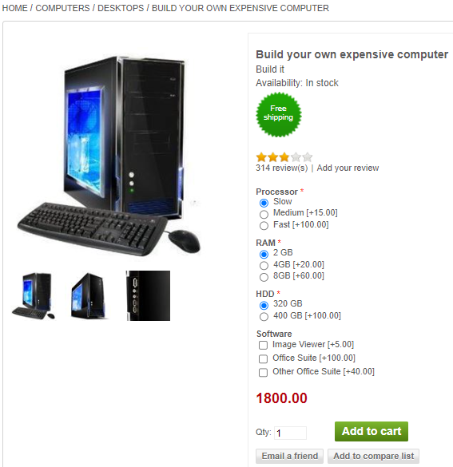 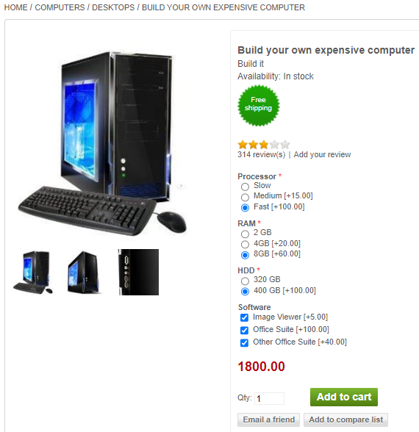
BR_005 | https://demowebshop.tricentis.com/ | 1.0 | - | Скорость загрузки сайта ниже допустимых значений | Губаев А.И. | 2023-01-21 | OS: MS Windows 8.1 Browser: Google Chrome v.108.0.5359.71 | Замерить скорость загрузки сайта с помощью инструмента измерения производительности (например, Google Page Speed Insight) | всегда | Critical | High | New | Скорость загрузки сайта в пределах допустимых значений | Скорость загрузки сайта ниже допустимых значений

